DTC
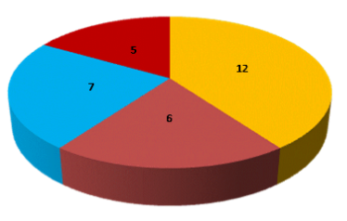
DIAGRAMA DE TORTA O CIRCULAR

DT
Es un gráfico que sirve para representar variables cualitativas o discretas. Se utiliza para representar la
proporción de elementos de cada uno de los valores de la variable.
Consiste en partir el círculo en porciones proporcionales a la frecuencia relativa, es decir la parte del círculo que representa a cada valor que toma la variable.
DIAGRAMA DE TORTA O CIRCULAR

EJEMPLO1
La empresa requiere graficar las ventas para apreciar mejor el comportamiento de las mismas

Producto | Venta mes
A | 2,500,000
B | 2,600,000
C | 2,650,000
D | 6,722,800
E | 6,588,344

EJEMPLO2
La empresa requiere graficar las ventas para apreciar mejor el comportamiento de las mismas

Ventas del primer trimestre
Producto | ENERO | FEBRERO | MARZO | Total
A | 2,500,000 | 4,200,000 | 5,150,000 | 11,850,000
B | 2,600,000 | 5,200,000 | 5,300,000 | 13,100,000
C | 2,650,000 | 5,150,000 | 6,722,800 | 14,522,800
D | 6,722,800 | 5,300,000 | 6,588,344 | 18,611,144
E | 6,588,344 | 6,722,800 | 6,456,577 | 19,767,721
Total | 21,061,144 | 26,572,800 | 30,217,721

